Sheet1
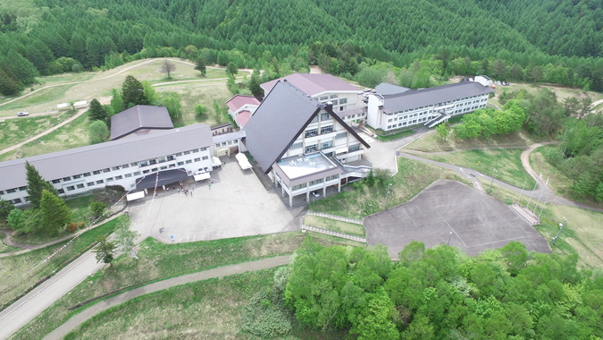
2024年認定審査＆実働訓練会
■と き | 2024年4月6日（土）10：00～7日（日）16：00
■ところ | 岐阜県高山市乗鞍青少年交流の家
■内 容 | 実動、広報犬認定審査
 | サポーター試験
 | 山岳実働訓練
■参加費 | ￥500/1名
■締切日 3月30日までに申込みをしてください。
※認定、適性試験、サポーター試験は別紙で申込みをしてください。

申込書

 |  |  |  |  |  |  | メール送信先：jimukyoku@drd-network.or.jp

氏名 |  |  |  |  |  |  | 救助犬 |  |  | 頭 | 犬種
住所 | 会員は不要です
ＴＥＬ | 変更になった場合は記入して下さい |  |  |  |  |  | 携帯 |  | 変更になった場合は記入して下さい
Email | 変更になった場合は記入して下さい |  |  |  |  |  | 携帯mail |  | 変更になった場合は記入して下さい
参加者 | 男 | 0 | 女 | 0 | 合計 | 0 | 該当欄（赤数字）に申込数を記入してください
宿泊 食事 | 6日泊 |  | ¥1,200 |  | 1 | ¥1,200 | 朝食 | 0 |  | 昼食 | 0 |  | 夕食 | ¥780 | 1
 |  |  |  |  |  |  | 朝食 | ¥620 | 1 | 昼食 | ¥700 | 1 | 夕食 | ¥710
 |  |  |  |  |  | ¥0 | 朝食 |  |  | 昼食 |  |  | 夕食 | 0
小計 | ¥1,200 |  |  |  |  |  | ¥2,100
合計 | ¥3,300
要望

※該当欄以外は記入できません。人数を記入ください。自動計算されます。
※費用は当日受付時にいただきます。

NPO法人災害救助犬ネットワーク 事務局

